来校者名簿
 | 令和元年度 第52回ひいらぎ祭 来校者名簿

 | 一般公開に来校される方、全員のお名前をフルネームで
 | ご記入いただき、受付にお出しください。

 | 一般：一般、保護者：保、卒業生：卒、高校生：高、中学生：中、小学生以下：小 |  | このメニューから区分に○を付けることができます。

 | お名前 | 区分
1 |  | 一般 保 卒 高 中 小
2 |  | 一般 保 卒 高 中 小
3 |  | 一般 保 卒 高 中 小
4 |  | 一般 保 卒 高 中 小
5 |  | 一般 保 卒 高 中 小
6 |  | 一般 保 卒 高 中 小

 | 御協力ありがとうございました。

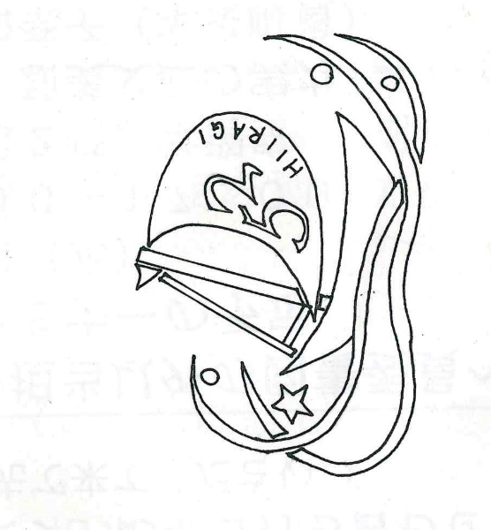
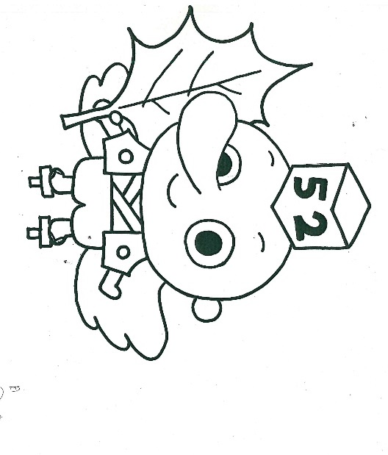

 | 第52回ひいらぎ祭ロゴマーク | マスコットキャラクター ひいてん

